Hoja1
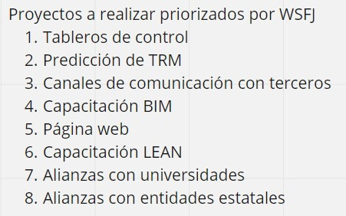
NombreProyecto | Valor para el negocio Bv | Urgencia Tc | Necesidad para lograr resultados R&O | Costo retraso (COD) | Costo esfuerzo/tamaño (s) | WSFJ
Capacitación BIM | 5 | 5 | 8 | 18 | 6 | 3.00
Capacitación LEAN | 8 | 2 | 5 | 15 | 7 | 2.14
Página web | 1 | 1 | 1 | 3 | 1 | 3.00
Predicción de TRM (Licitaciones) | 6 | 5 | 8 | 19 | 5 | 3.80
Tableros de control | 8 | 4 | 5 | 17 | 4 | 4.25
Canal de comunicación con terceros | 4 | 6 | 4 | 14 | 4 | 3.50
Alianza con universidades | 2 | 7 | 6 | 15 | 7 | 2.14
Alianza con entidades estatales | 3 | 8 | 6 | 17 | 8 | 2.13

